CAMPECHE
INSTITUTO ELECTORAL DEL ESTADO DE CAMPECHE
“25 ANIVERSARIO DEL IEEC, 1997-2022”
PROCESO ELECTORAL ESTATAL ORDINARIO 2021
MAPA DE LOS RESULTADOS DE LA ELECCIÓN DE AYUNTAMIENTOS

AYUNTAMIENTO DE CAMPECHE |  |  |  |  |  |  |  |  |  | Resultados con base a la Sesión del Cómputo Municipal celebrada el 9 de junio de 2021.
VAXCAMPECHE | PT | PVEM | MOVIMIENTO CIUDADANO | MORENA | PES | RSP | FXM | CANDIDATOS/AS NO REGISTRADOS/AS | VOTOS NULOS | VOTACIÓN T. EMITIDA
36,573 | 1,672 | 1,594 | 50,089 | 38,684 | 859 | 746 | 521 | 33 | 2,810 | 133,581

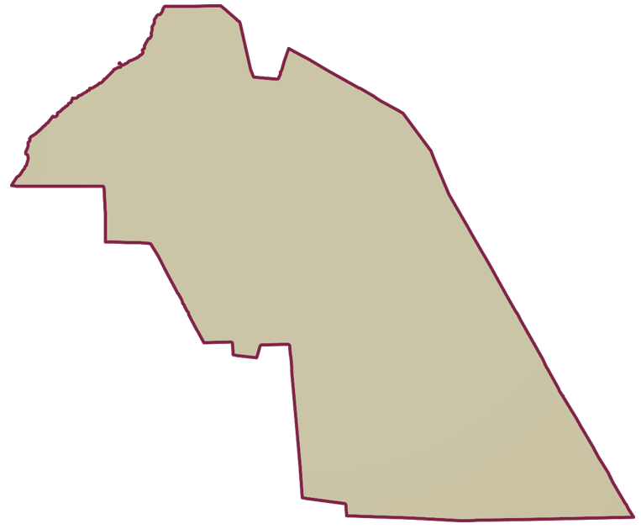
PAN | MOVIMIENTO CIUDADANO |  | PRI | PVEM | NUEVA ALIANZA
6,359 | 28,846 | 1,368

PARTICIPACIÓN CIUDADANA | 62.9135%
ABSTENCIONISMO | 37.0865%
GANADOR

LISTA NOMINAL |  | 212,325
SECCIONES |  | 146
CASILLAS |  | 373

PARTICIPACIÓN CIUDADANA |  | 62.9135%
ABSTENCIONISMO |  | 37.0865%

